AA
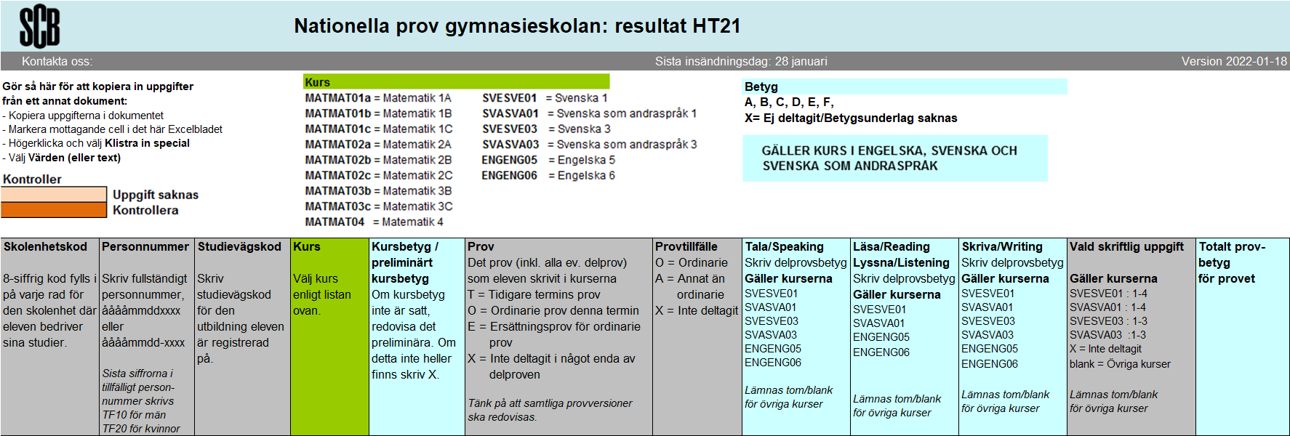 SCB:Var1 | var2 | var5 | var6 | var7 | var11 | var12 | var13 | var14 | var15 | var16 | var17

